136 歯科診療所数（人口10万人当たり）
136 歯科診療所数（人口10万人当たり）

 | 時点 2023(R5)年10月1日（毎年）
 | 単位 施設 |  |  |  |  |  |  |  | 偏差値 |  | 52.7
順位 |  | 都道府県名 |  | 数 値 |  |  | 順位 | 都道府県名 |  | 数 値

 |  | 0 | 全 国 |  | 53.7 | 0.0 | 23 | 0 | 愛 媛 |  | 49.3
1 |  | 0 | 東 京 |  | 75.3 | 0.0 | 25 | 0 | 長 野 |  | 48.6
2 |  | 0 | 大 阪 |  | 61.7 | 0.0 | 25 | 0 | 岐 阜 |  | 48.6
3 |  | 0 | 福 岡 |  | 59.6 | 0.0 | 27 | 0 | 熊 本 |  | 48.5
4 |  | 0 | 徳 島 |  | 59.1 | 0.0 | 28 | 0 | 静 岡 |  | 48.2
5 |  | 0 | 和歌山 |  | 57.3 | 0.0 | 29 | 0 | 埼 玉 |  | 47.9
6 |  | 0 | 兵 庫 |  | 54.3 | 0.0 | 29 | 0 | 山 口 |  | 47.9
6 |  | 0 | 長 崎 |  | 54.3 | 0.0 | 31 | 0 | 鳥 取 |  | 47.7
8 |  | 0 | 広 島 |  | 53.9 | 0.0 | 32 | 0 | 茨 城 |  | 47.6
9 |  | 0 | 北海道 |  | 53.8 | 0.0 | 33 | 0 | 大 分 |  | 46.9
10 |  | 0 | 神奈川 |  | 53.1 | 0.0 | 34 | 0 | 岩 手 |  | 46.6
11 |  | 0 | 山 梨 |  | 52.5 | 0.0 | 35 | 0 | 福 島 |  | 46.1
12 |  | 0 | 奈 良 |  | 52.2 | 0.0 | 36 | 0 | 宮 崎 |  | 46.0
13 |  | 0 | 岡 山 |  | 51.5 | 0.0 | 37 | 0 | 宮 城 |  | 45.8
14 |  | 0 | 新 潟 |  | 51.4 | 0.0 | 38 | 0 | 三 重 |  | 45.7
15 |  | ◎ | 千 葉 |  | 51.2 | 0.0 | 39 | 0 | 秋 田 |  | 44.2
16 |  | 0 | 群 馬 |  | 50.9 | 0.0 | 39 | 0 | 山 形 |  | 44.2
17 |  | 0 | 高 知 |  | 50.8 | 0.0 | 41 | 0 | 富 山 |  | 42.8
18 |  | 0 | 香 川 |  | 50.4 | 0.0 | 42 | 0 | 石 川 |  | 42.6
19 |  | 0 | 鹿児島 |  | 49.9 | 0.0 | 43 | 0 | 沖 縄 |  | 40.9
20 |  | 0 | 栃 木 |  | 49.8 | 0.0 | 44 | 0 | 青 森 |  | 40.6
20 |  | 0 | 佐 賀 |  | 49.8 | 0.0 | 45 | 0 | 滋 賀 |  | 39.9
歯科診療所数 （人口10万人当たり）
北海道 | 53.8
青 森 | 40.6
岩 手 | 46.6
宮 城 | 45.8
秋 田 | 44.2
山 形 | 44.2
福 島 | 46.1
茨 城 | 47.6
栃 木 | 49.8
群 馬 | 50.9
埼 玉 | 47.9
千 葉 | 51.2
東 京 | 75.3
神奈川 | 53.1
新 潟 | 51.4
富 山 | 42.8
石 川 | 42.6
福 井 | 38.6
山 梨 | 52.5
長 野 | 48.6
岐 阜 | 48.6
静 岡 | 48.2
愛 知 | 49.4
三 重 | 45.7
滋 賀 | 39.9
京 都 | 49.3
大 阪 | 61.7
兵 庫 | 54.3
奈 良 | 52.2
和歌山 | 57.3
鳥 取 | 47.7
島 根 | 38.6
岡 山 | 51.5
広 島 | 53.9
山 口 | 47.9
徳 島 | 59.1
香 川 | 50.4
愛 媛 | 49.3
高 知 | 50.8
福 岡 | 59.6
佐 賀 | 49.8
長 崎 | 54.3
熊 本 | 48.5
大 分 | 46.9
宮 崎 | 46
鹿児島 | 49.9
沖 縄 | 40.9
22 |  | 0 | 愛 知 |  | 49.4 | 0.0 | 46 | 0 | 福 井 |  | 38.6
23 |  | 0 | 京 都 |  | 49.3 | 0.0 | 46 | 0 | 島 根 |  | 38.6

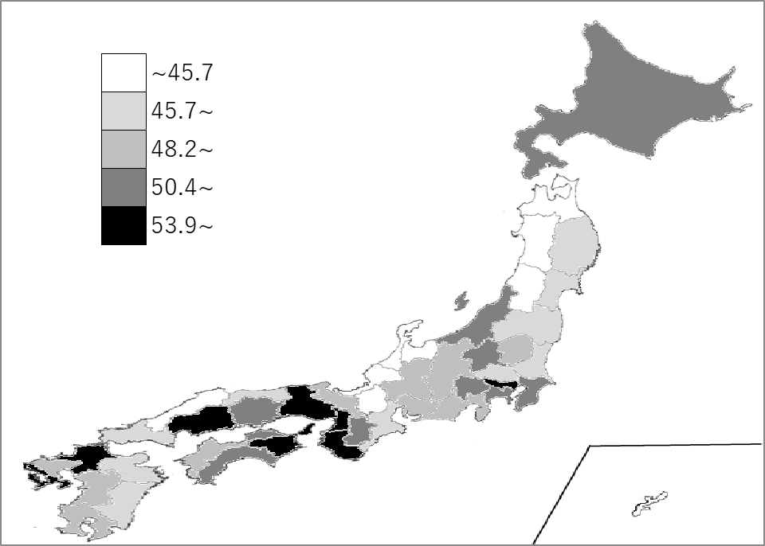
千葉県の推移
令和元年 | 52.3 | 12
令和2年 | 50.4 | 17
令和3年 | 50.9 | 16
令和4年 | 51.7 | 15
令和5年 | 51.2 | 15

《備 考》 ・資料出所 厚生労働省「医療施設調査」 ・参 考 千葉県の歯科診療所数は、3,202施設で6位。全国は、66,818施設。

